Прайс
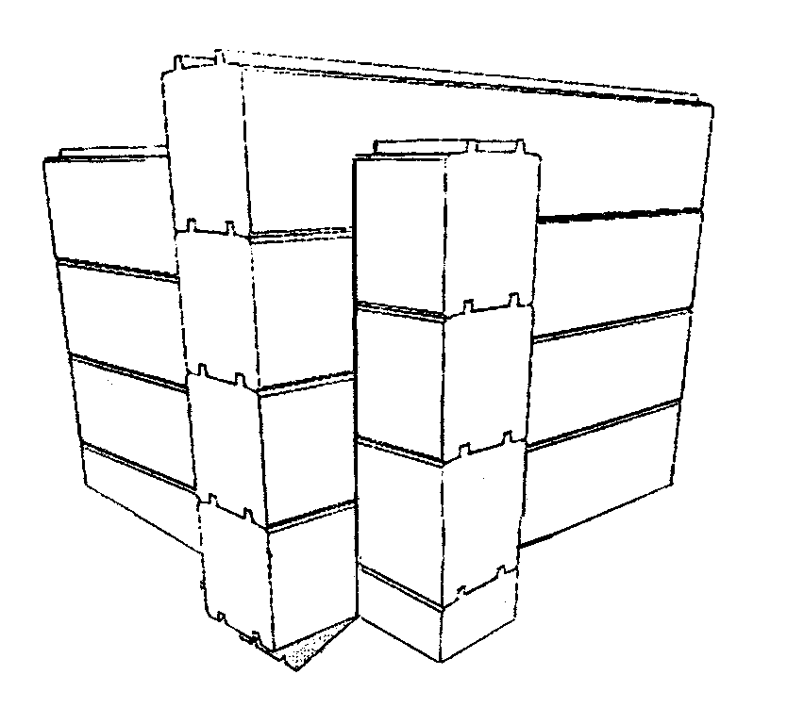 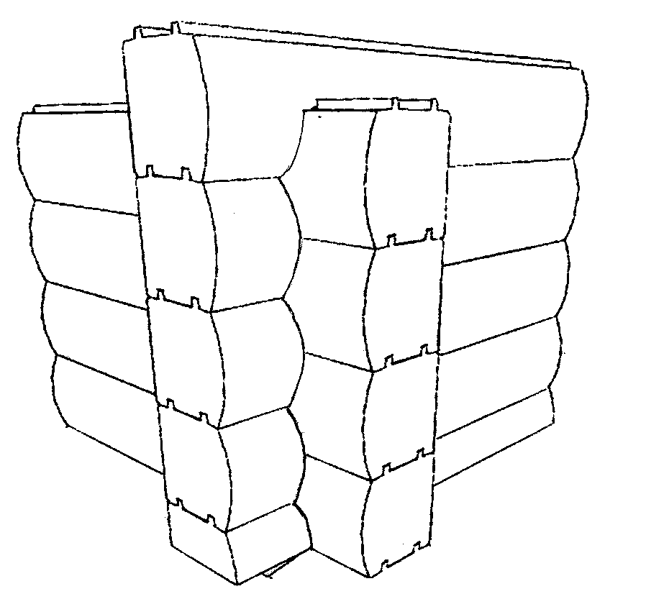
 |  |  | 07354, Київська обл., Вишгородський р-н.,
 |  |  | с. Нові Петрівці, вул. Польова, буд. 4,
 |  |  | тел. (045) 964-66-00, факс (045) 964-62-05
 |  |  | 66200, Одеська філія ТОВ "Авантаж" - смт. Саврань,
 |  |  | вул. Соборна, 123, тел/факс (04865) 3-27-61
 |  |  | E-mail: kontora@avantage.net.ua, savran@avantage.net.ua
 |  |  | www.avantage.net.ua

 |  |  | ПРОПОНУЄМО

 |  |  | БРУС БУДІВЕЛЬНИЙ
 |  |  | КЛЕЄНИЙ СОСНОВИЙ ПРОФІЛЬОВАНИЙ
 |  |  | для монтажу будинків, бань, торгових приміщень
 |  |  |  |  |  | 15.11.2017

Профіль | Вид | Розмір, мм | Довжина, мм | Середня довжина ламелі, мм | Ціна,грн./м3 (без ПДВ) | Ціна,грн./м3 (з ПДВ)
D- подібний |  | 180*189 | 6000 | 1500 | 11000 | 13200
Колодоподібний |  | 197*189 | 6000 | 1500 | 11000 | 13200
Прямокутний |  | 164*189 | 6000 | 1500 | 11000 | 13200
Прямокутний |  | 186*200 | 6000 | 1500 | 11000 | 13200
Прямокутний |  | 205*200 | 6000 | 1500 | 11000 | 13200
D- подібний |  | 205*200 | 6000 | 1500 | 11000 | 13200
Колодоподібний |  | 205*200 | 6000 | 1500 | 11000 | 13200

При збільшенні мінімальної довжини ламелі до 2-3 м ціна бруса на 10-15% вища.

 | Послуги по підготовці брусу до будівництва |  |  |  | Ціна,грн./м3 (без ПДВ) | Ціна,грн./м3 (з ПДВ)
Кутозарізання D- подібний профіль |  |  |  |  | 2200 | 2640
Кутозарізання прямокутний профіль |  |  |  |  | 2000 | 2400
Кутозарізання колодоподібний профіль |  |  |  |  | 2500 | 3000
Просочування антисептиком (один шар) |  |  |  |  | 500 | 600

 | Додаткові послуги (ціни за домовленістю)
· Проектування та будівництво.
· Виготовлення та встановлення столярних виробів (двері, вікна, паркет).
· Меблі на замовлення (з масиву деревини, ДСП, комбіновані).

Ціни вказані на складі Продавця.

